開発プロセス
開発プロセス
 | こちらは環境構築、コード品質、テスト要件の詳細資料です。 採点において重要な要件やアプリケーション全体を跨ぐ要件が記載していますので、十分に確認してください。 また赤字は応用要件になります。基本要件実装後に着手してください。
 | 項目 | 要件 | 詳細 | 留意点 | *参照1 README必要情報 | *参照2 README例
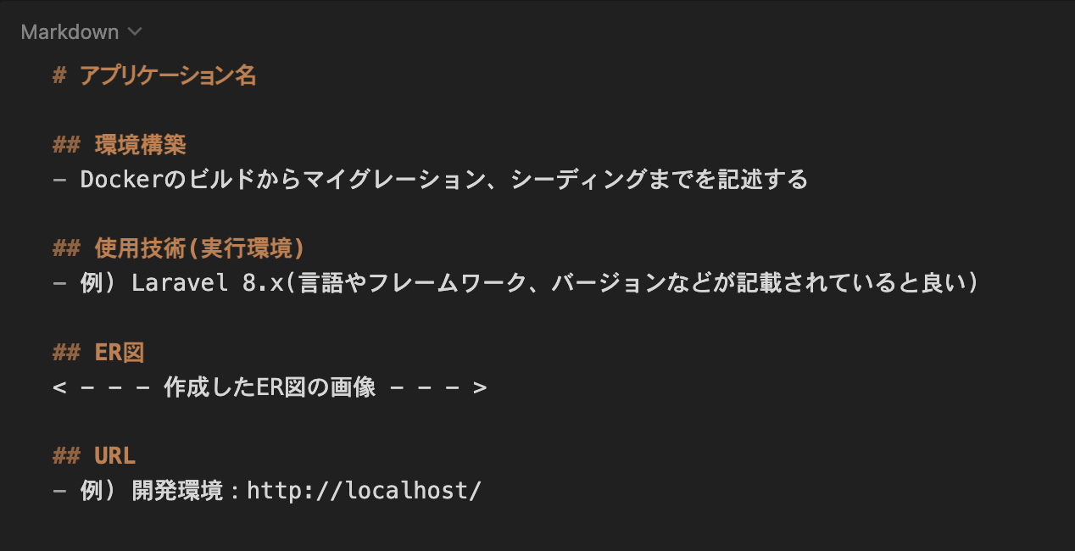
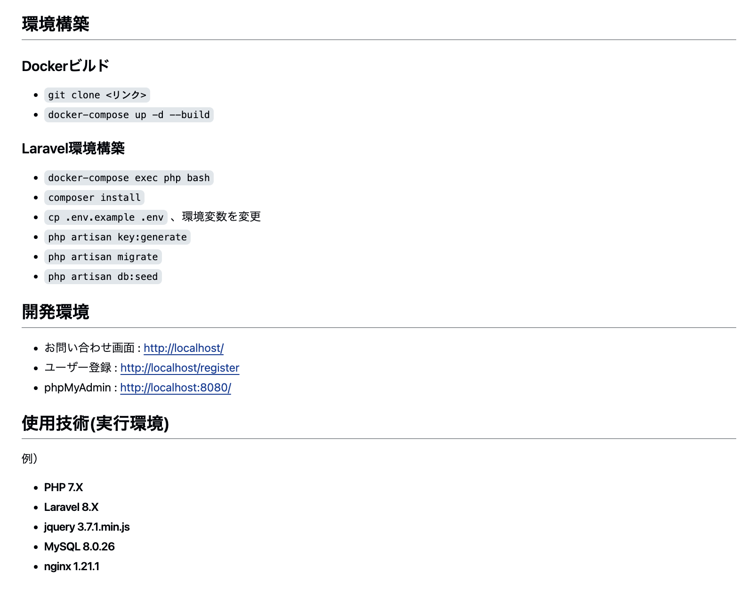
 | 環境構築 | READEME.mdを準備すること | 記載する情報については右記の参照1及び参照2を確認すること | 環境構築が可能であること
 |  | 環境構築が可能であること | READEME.md に記載されている環境構築方法で環境構築できるか（マイグレーションまでが対象）
 |  | ER図が正常か | テーブルの表記やカーディナリティ（ポリモーフィック関連含む）が適正に行われているか | 作成したER図の画像を「テーブル仕様書」シートに貼り付けること
 |  | マイグレーションが適正に行われているか | マイグレーションが実行でき、マイグレーションファイルとテーブル仕様書が一致しているか | カラム型、FOREIGN KEY、UNIQUE制約、NOT NULL制約が仕様書通りであること
 |  | ダミーデータが作成可能か | 下記の情報に対して、ダミーデータの作成（Seeder）が可能であること 1. 施設（スペース）情報 別シートの「施設データ一覧」と同じデータが作成されていること 2. ユーザー情報（一般会員および管理者ユーザー） 3. 予約・決済テスト用の初期データ | 施設画像は、指定のダミー画像URLまたはローカル素材を用いてストレージに保存・参照できるようにすること
 | コード品質 | インデント及び改行が整理できているか | 不要な改行や不適切なインデントが存在しないこと | プロジェクト概要に記載されたコーディング規約を参照すること
 |  | htmlのタグ構造が適当か | 見出しタグがh1から順番に階層構造になっているか | プロジェクト概要に記載されたコーディング規約を参照すること
 |  | htmlファイルにおいて適切なタグ構成になっているか | divタグの乱用、liやtable等要素に合わせたタグ当て等ができているか | プロジェクト概要に記載されたコーディング規約を参照すること
 |  | id名とclass名の命名が適正か | idとclass名がローマ字など英単語でないものが使われていないか、意味の伝わる命名になっているか等 | プロジェクト概要に記載されたコーディング規約を参照すること
 |  | 変数の命名が適正か | 意味のない命名をしない、ローマ字などの英単語ではないもので命名をしないなど | プロジェクト概要に記載されたコーディング規約を参照すること
 |  | 存在するコメントアウトが適正か | 必要のないコメントアウトが残っていないか、コメントアウトが過剰になっていないかなど | プロジェクト概要に記載されたコーディング規約を参照すること
 |  | 各ファイル名の記法が適正か | 各ファイル名の記法が以下のルールを守っているか モデル名：アッパーキャメル コントローラー名：アッパーキャメル フォームリクエスト名：アッパーキャメル マイグレーションファイル名：スネークケース シーディングファイル名：アッパーキャメル | プロジェクト概要に記載されたコーディング規約を参照すること
 |  | 機能要件の使用技術を遵守しているか | 認証やバリデーションなど、指定した技術以外で実装されていないか
 |  | クラスやファイルの読み込みは必要十分か | 使用していないクラスやファイルをuseで読み込んでいないか
 | テスト | PHPunitを用いたテストが用意されているか | 別シートの「テストケース一覧」に記載されている要件でテストが書かれているか | テストコマンド（vendor/bin/sail test など）で全テストがグリーン（PASS）になること
 |  | 二重予約防止（排他制御）のテストが含まれているか | 同一の会議室に対する同時重複リクエスト時に、悲観的ロック（lockForUpdate）が正しく機能して1件のみ予約成功することを確認するテストが含まれているか | データベース排他制御の整合性を担保すること
 |  | メール認証機能のテスト | メール認証誘導画面の遷移、認証メールの送信、認証完了後のリダイレクト処理のテストが書かれているか

